关系图
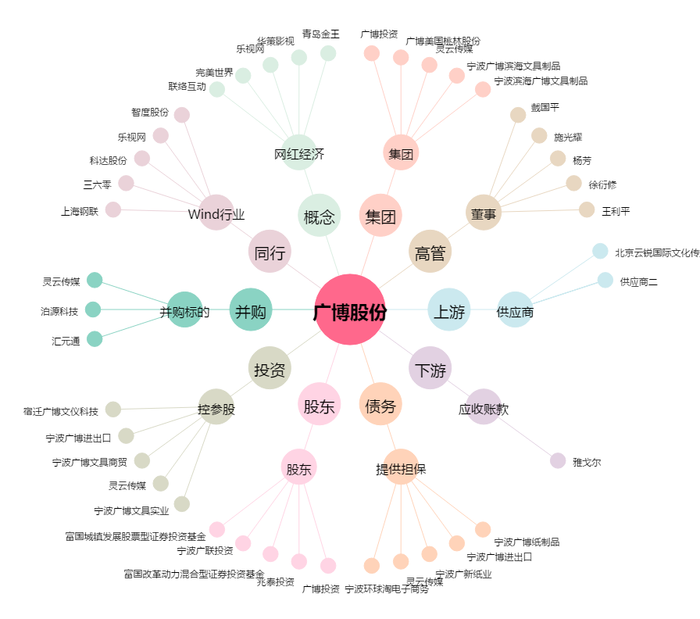
广博股份[002103.SZ] - 关系概览图

